基础架构图
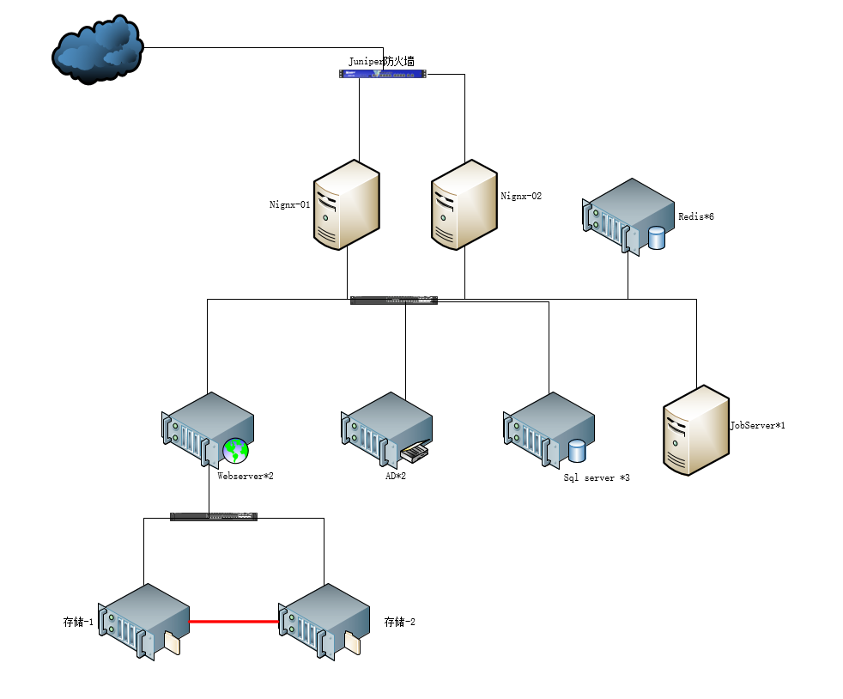

Huiqing-笔记
1. 迁移目标：
a) 业务/技术目标：
b) 预期迁移完成时间：YYYY/MM/DD |  | IDC 侧做完全量备份后，**不能再做其他全量备份或差异备份**（会打断日志链），只能持续做日志备份：
c) 可容忍的业务中断时间：X hours
 |  | sql
2. 当前架构与应用环境说明：可参考附件Excel 内容 or 其他格式反馈 |  | -- 第 1 步：全量备份（只做一次）
a) 业务流程说明： |  | BACKUP DATABASE MyDB TO DISK = 'D:\backup\MyDB-full.bak'
b) 架构图：网络拓扑、架构示意图等
c) 应用部署环境说明：配置说明 |  | -- 第 2 步：定时做日志备份（比如每 15 分钟）
d) 外部其他应用依赖与交互说明：例如与ERP、CRM的API 对接等描述 |  | BACKUP LOG MyDB TO DISK = 'D:\backup\MyDB-log-001.trn'
 |  | -- 15 分钟后
3.其他技术细节及架构逻辑说明：以附件示意图为例 |  | BACKUP LOG MyDB TO DISK = 'D:\backup\MyDB-log-002.trn'
a) 如涉及SQL Server，请说明版本，例如使用的是standard还是Enterprise edition？ |  | -- 15 分钟后
b) 架构高可用性要求：例如附件架构图中示例的3台SQL Server是什么架构？是仅HA还是另外两台需要可读？ |  | BACKUP LOG MyDB TO DISK = 'D:\backup\MyDB-log-003.trn'
c) Redis中架构图给了6台，这6台是什么关系？ |  | -- ... 持续
d) 架构图中的storage，仅是用于SQLserver的数据库存储么？其他server（web/job server）间有共享盘需求么？
e) IDC的AD域AWS上新建的AD域是分离的么，还是扩展？ AWS提供了Amazon Managed Microsoft AD 和 AD Connector
 |  | 每次日志备份自动从上次结束的 LSN 开始，你不需要指定任何参数。
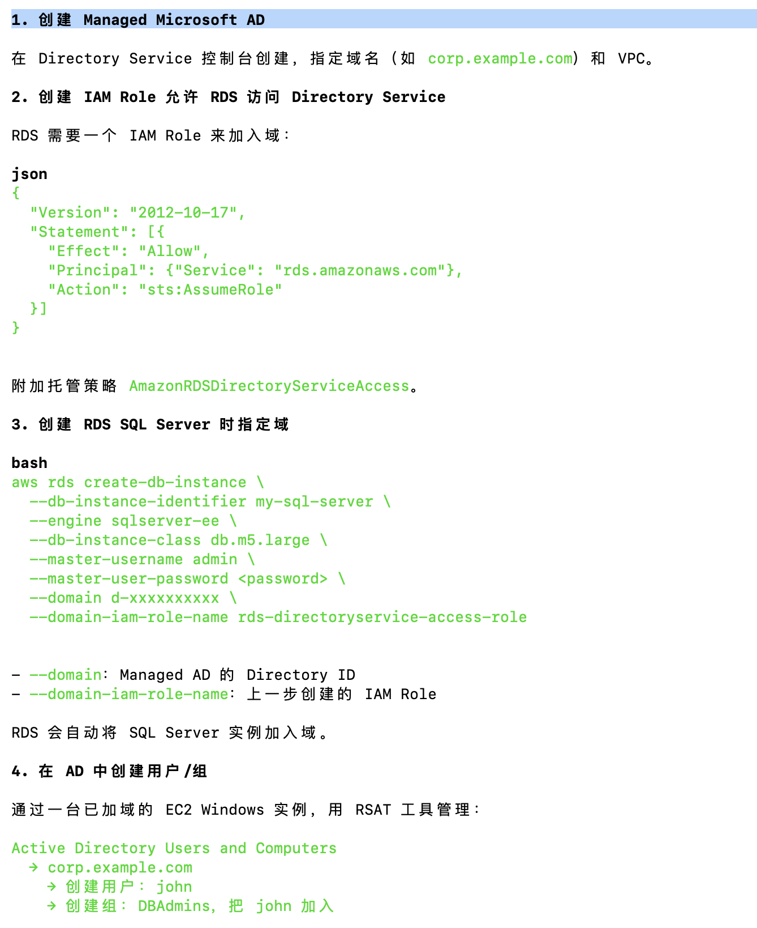
AWS AD
 | | AWS 负责 | 你负责 | | ## 完整操作流程
 | |---------|-------|
 | | 部署双 AZ 域控制器 | 创建用户、组、OU | | 时间线：
 | | OS 补丁和更新 | 配置 GPO 策略 | | ──────────────────────────────────────────────────►
 | | 故障检测和自动恢复 | 建立 Trust（如需要） | | T0 T1 T2 T3 T4(切换)
 | | 每日自动快照 | 管理应用集成 |
 | | AD 数据复制 | | | T0: 全量备份 → 上传 S3 → RDS 恢复 (NORECOVERY)
 | | 底层硬件和网络 | | | T1: 日志备份1 → 上传 S3 → RDS 追日志 (NORECOVERY)
 |  | T2: 日志备份2 → 上传 S3 → RDS 追日志 (NORECOVERY)
 |  | T3: 日志备份3 → 上传 S3 → RDS 追日志 (NORECOVERY)
 |  | T4: 停写 → 最后日志备份 → 上传 S3 → RDS 追日志 (RECOVERY) → 切换完成

 |  | ### IDC 侧（可以用 SQL Agent Job 自动化）

 |  | sql
 |  | -- 自动化：每 15 分钟做一次日志备份，文件名带时间戳
 |  | DECLARE @path NVARCHAR(500)
 |  | SET @path = 'D:\backup\MyDB-log-'
 |  | + REPLACE(REPLACE(REPLACE(CONVERT(VARCHAR(19), GETDATE(), 120), '-', ''), ':', ''), ' ', '-')
 |  | + '.trn'
 |  | BACKUP LOG MyDB TO DISK = @path

 |  | 然后用脚本定时上传到 S3：

 |  | powershell
 |  | # PowerShell 定时上传新的日志文件到 S3
 |  | aws s3 sync D:\backup\ s3://my-bucket/sqlbackup/ --exclude "*full*"

 |  | ### RDS 侧（按顺序还原）

 |  | sql
 |  | -- 1. 恢复全量
 |  | EXEC msdb.dbo.rds_restore_database
 |  | @restore_db_name = 'MyDB',
 |  | @s3_arn_to_restore_from = 'arn:aws:s3:::my-bucket/sqlbackup/MyDB-full.bak',
 |  | @type = 'FULL',
 |  | @with_norecovery = 1;

 |  | -- 2. 按顺序追日志（必须按时间顺序，不能跳）
 |  | EXEC msdb.dbo.rds_restore_log
 |  | @restore_db_name = 'MyDB',
 |  | @s3_arn_to_restore_from = 'arn:aws:s3:::my-bucket/sqlbackup/MyDB-log-001.trn',
 |  | @with_norecovery = 1;

 |  | EXEC msdb.dbo.rds_restore_log
 |  | @restore_db_name = 'MyDB',
 |  | @s3_arn_to_restore_from = 'arn:aws:s3:::my-bucket/sqlbackup/MyDB-log-002.trn',
 |  | @with_norecovery = 1;

 |  | -- ... 持续追

 |  | -- 3. 最后一次（切换时）
 |  | EXEC msdb.dbo.rds_restore_log
 |  | @restore_db_name = 'MyDB',
 |  | @s3_arn_to_restore_from = 'arn:aws:s3:::my-bucket/sqlbackup/MyDB-log-final.trn',
 |  | @with_norecovery = 0; -- RECOVERY，数据库上线

 |  | ## 常见问题

 |  | | 问题 | 答案 |
 |  | |------|------|
 |  | | 日志备份顺序搞错了？ | SQL Server 会报错拒绝，不会损坏数据 |
 |  | | 中间漏了一个日志文件？ | 链断了，后续日志无法还原，需要重新从全量开始 |
 |  | | IDC 有人做了全量备份？ | 日志链断裂，需要重新开始 |
 |  | | 恢复模式要求？ | IDC 的数据库必须是 Full Recovery Model，不能是 Simple |

 |  | 确认恢复模式：

 |  | sql
 |  | -- IDC 侧检查，必须是 FULL
 |  | SELECT name, recovery_model_desc FROM sys.databases WHERE name = 'MyDB'

 |  | -- 如果不是 FULL，改为 FULL
 |  | ALTER DATABASE MyDB SET RECOVERY FULL

